Sheet1

RALPH_92410716

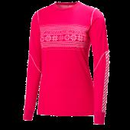
HEHA_48267


BONTON_1095857


MOOSEJAW_10315923


RALPH_92410586


BONTON_1095856

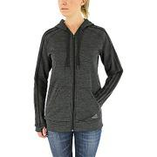
MOOSEJAW_10315932


RALPH_92410756


RALPH_92410816

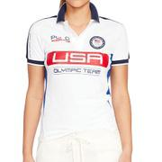
RALPH_92410746


RALPH_92410806


RALPH_92410726


RALPH_92296076


RALPH_92410836


RALPH_92410776

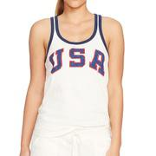
RALPH_92410796

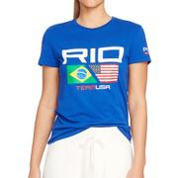
RALPH_92410676


RALPH_91776956


RALPH_89235486

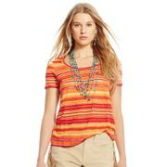
RALPH_89235416


RALPH_87984606


RALPH_90495826


RALPH_89235536


RALPH_105370666


BONTON_1090356


RALPH_90496126


MOOSEJAW_10251931

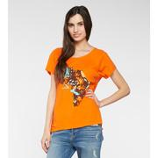
TH4TH_TT-SA022856

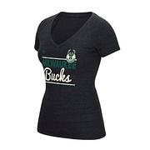
BONTON_974775


BONTON_1084336


BONTON_1030275


BONTON_1087877


BONTON_1104057


BONTON_979995


BONTON_1030273


BONTON_1098213

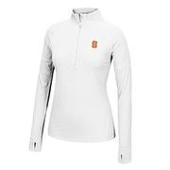
BONTON_1030280


BONTON_1026826


BONTON_1101985

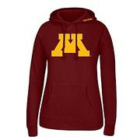
BONTON_993600

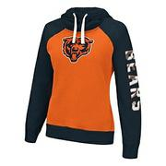
BONTON_1104042


BONTON_1084389


BONTON_1084397

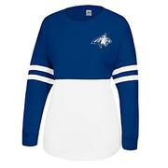
BONTON_1084338

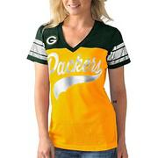
BONTON_1101980

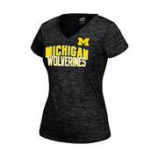
BONTON_1030297


BONTON_1104043


BONTON_1104055


BONTON_1026834


BONTON_1030284


BONTON_1044342

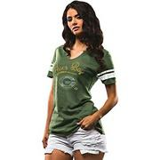
BONTON_1104063

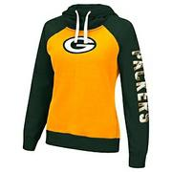
BONTON_1101968


BONTON_1030292


BONTON_1030272


BONTON_1108840


BONTON_992210


BONTON_1108843


BONTON_1098217


BONTON_1101972

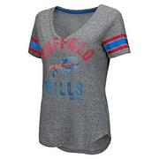
BONTON_1101983


BONTON_870181


BONTON_1108839

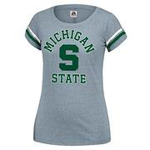
BONTON_1084393

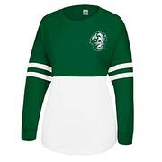
BONTON_1093222

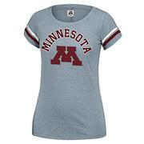
BONTON_1093221

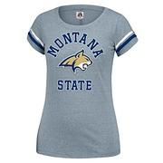
BONTON_1084398


BONTON_1030270


BONTON_1030285

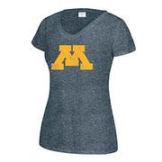
BONTON_993603

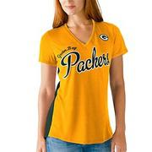
BONTON_1101962

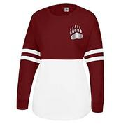
BONTON_1093225


BONTON_1084322


BONTON_1108842


BONTON_979998

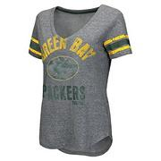
BONTON_1101987


BONTON_1101978


BONTON_1084323


BONTON_1015817

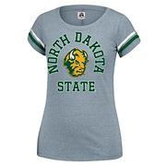
BONTON_1093224


BONTON_837706


BONTON_1104047


BONTON_1104061

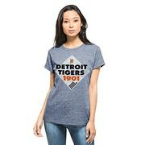
BONTON_1039062

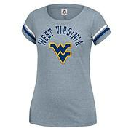
BONTON_1084395


BONTON_1026830

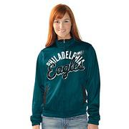
BONTON_974658


BONTON_1104037


BONTON_1039052

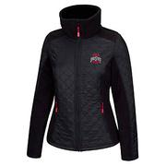
BONTON_1090288


BONTON_1104048

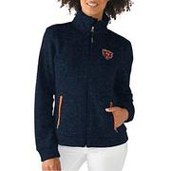
BONTON_1108850


BONTON_1044343


BONTON_1098216

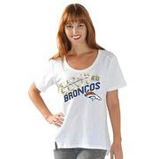
BONTON_1036168


BONTON_1101988


BONTON_966535


BONTON_1030274


BONTON_1026831


BONTON_1108844


BONTON_1104038


BONTON_1084321

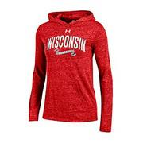
BONTON_1081595


BONTON_1084333


BONTON_1044348


BONTON_1115716

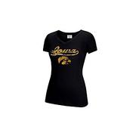
BONTON_1026824

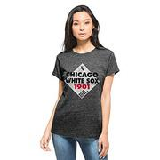
BONTON_1044353


BONTON_1084318

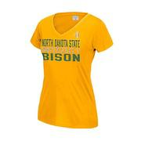
BONTON_1030289


BONTON_1026836


BONTON_1039056


BONTON_1084327

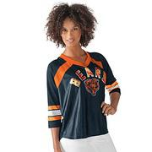
BONTON_1104035


BONTON_974645


BONTON_1104050

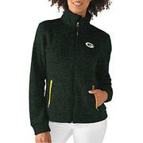
BONTON_1108849


BONTON_1044349

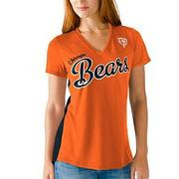
BONTON_1101960


BONTON_966552


BONTON_1084324

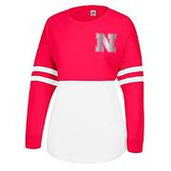
BONTON_1084331


BONTON_1104044


BONTON_837691

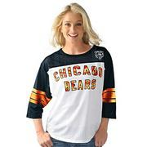
BONTON_1104046

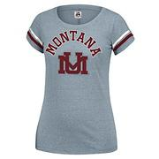
BONTON_1093227


BONTON_1030301


BONTON_1081592


BONTON_1030278

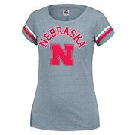
BONTON_1084392


BONTON_1104049

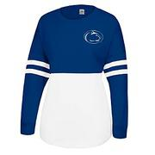
BONTON_1084335


BONTON_1104053


BONTON_1115928


BONTON_1101975


BONTON_1081593

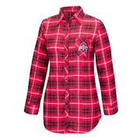
BONTON_1090289


BONTON_1039050


BONTON_979990

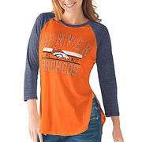
BONTON_1101964


BONTON_1108838


BONTON_1084334


BONTON_1104051


BONTON_1104056

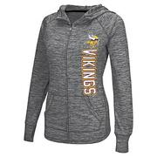
BONTON_1101976

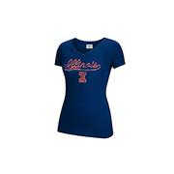
BONTON_1026829


BONTON_1108833

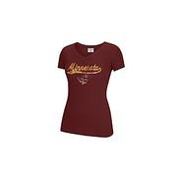
BONTON_1026827

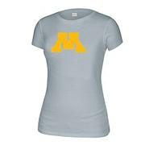
BONTON_837708


BONTON_1069835

